Sheet1
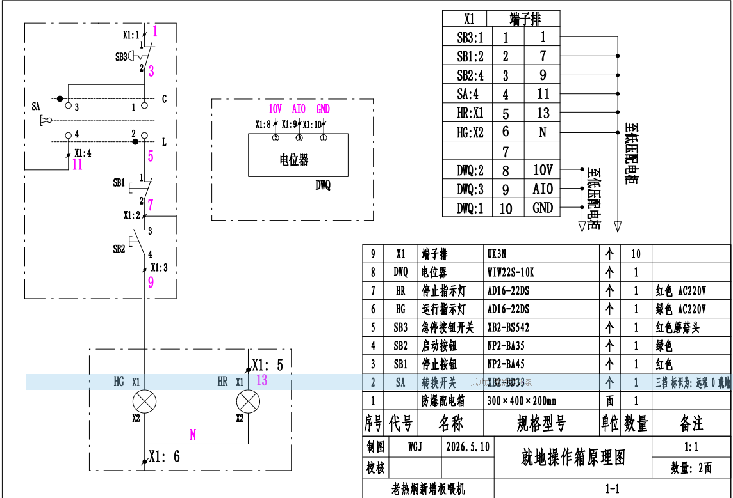
材 料 计 划 表 （甲供材） 编号：002
工程名称：资源热焖料仓改造提升工程 2026年5月10日
编号 | 材料名称 | 规格 | 品牌 | 单位 | 数量（净量） | 报价 | 报价单位 | 备注
1 | 变频器AO/AI电缆 | ZRC-DJYPVP-2*2*1.5mm2 |  | M | 30 |  |  | 收货人：
2 | 操作箱控制电缆 | ZR-KVVRP10*1.5mm2 |  | M | 290 |  |  | 张艳忠13696346882
3 | 操作箱变频调速电缆 | ZR-KVVRP3*1.5mm2 |  | M | 290 |  |  | 地址：
4 | 喂料机电缆 | ZR-YJV3*4mm2+1*2.5mm2 |  | M | 300 |  |  | 资源利用分公司
5 | 变频器 | 11kw，施耐德 |  | 台 | 2
6 | 电机风扇电缆 | ZR-KVVRP3*2.5mm2 |  | M | 290
7 | 配电箱 | 300mm*400mm箱体厚200mm，附图纸 |  | 台 | 2
8 | 电线 | RVV1.5mm2 |  | m | 30
提报单位：（盖章） |  | 山东明科达节能环保有限公司 |  | 编制人：
提报单位审核人:

项目部经办人：

注：备注中填写要求到货时间。

